PORTADA
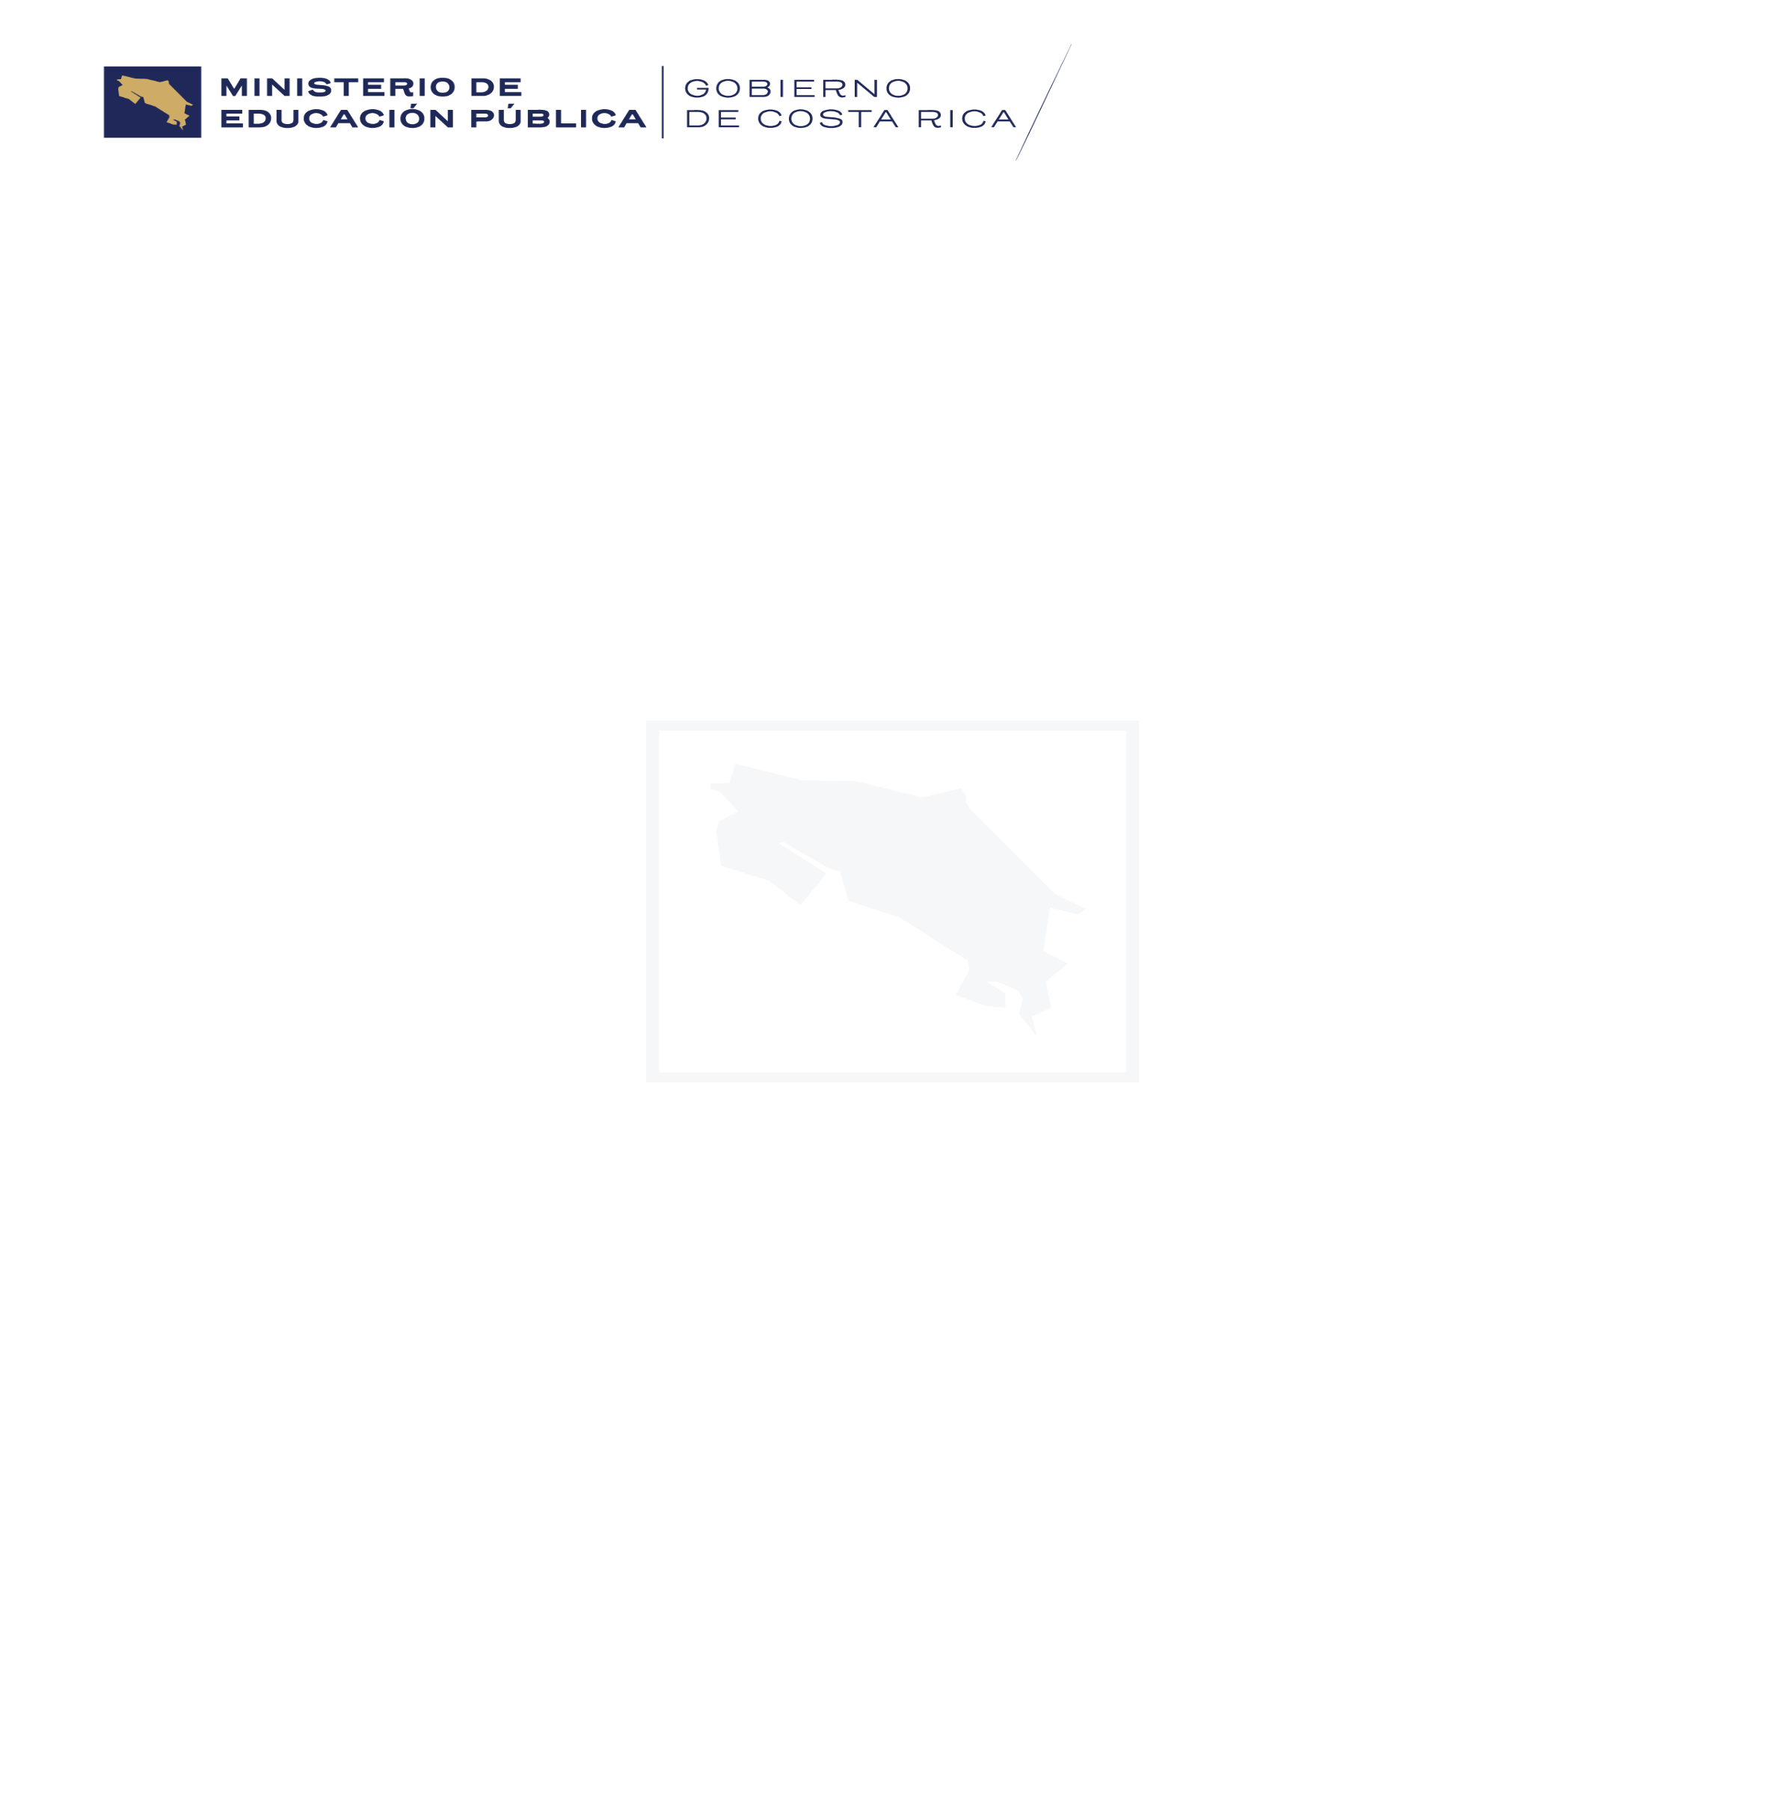
INDICE

CONSUMO DE DROGAS NO MEDICADAS,
Y PARTICIPACIÓN EN PROGRAMAS
DE PREVENCIÓN DEL USO INDEBIDO
DE DROGAS
2018-2022

PUBLICACIÓN 445-25

JUNIO, 2025

Paseo Colón, San José. Av. 1, Calle 24, Edificio Torre Mercedes, Piso 10.

